WBS_Analítico
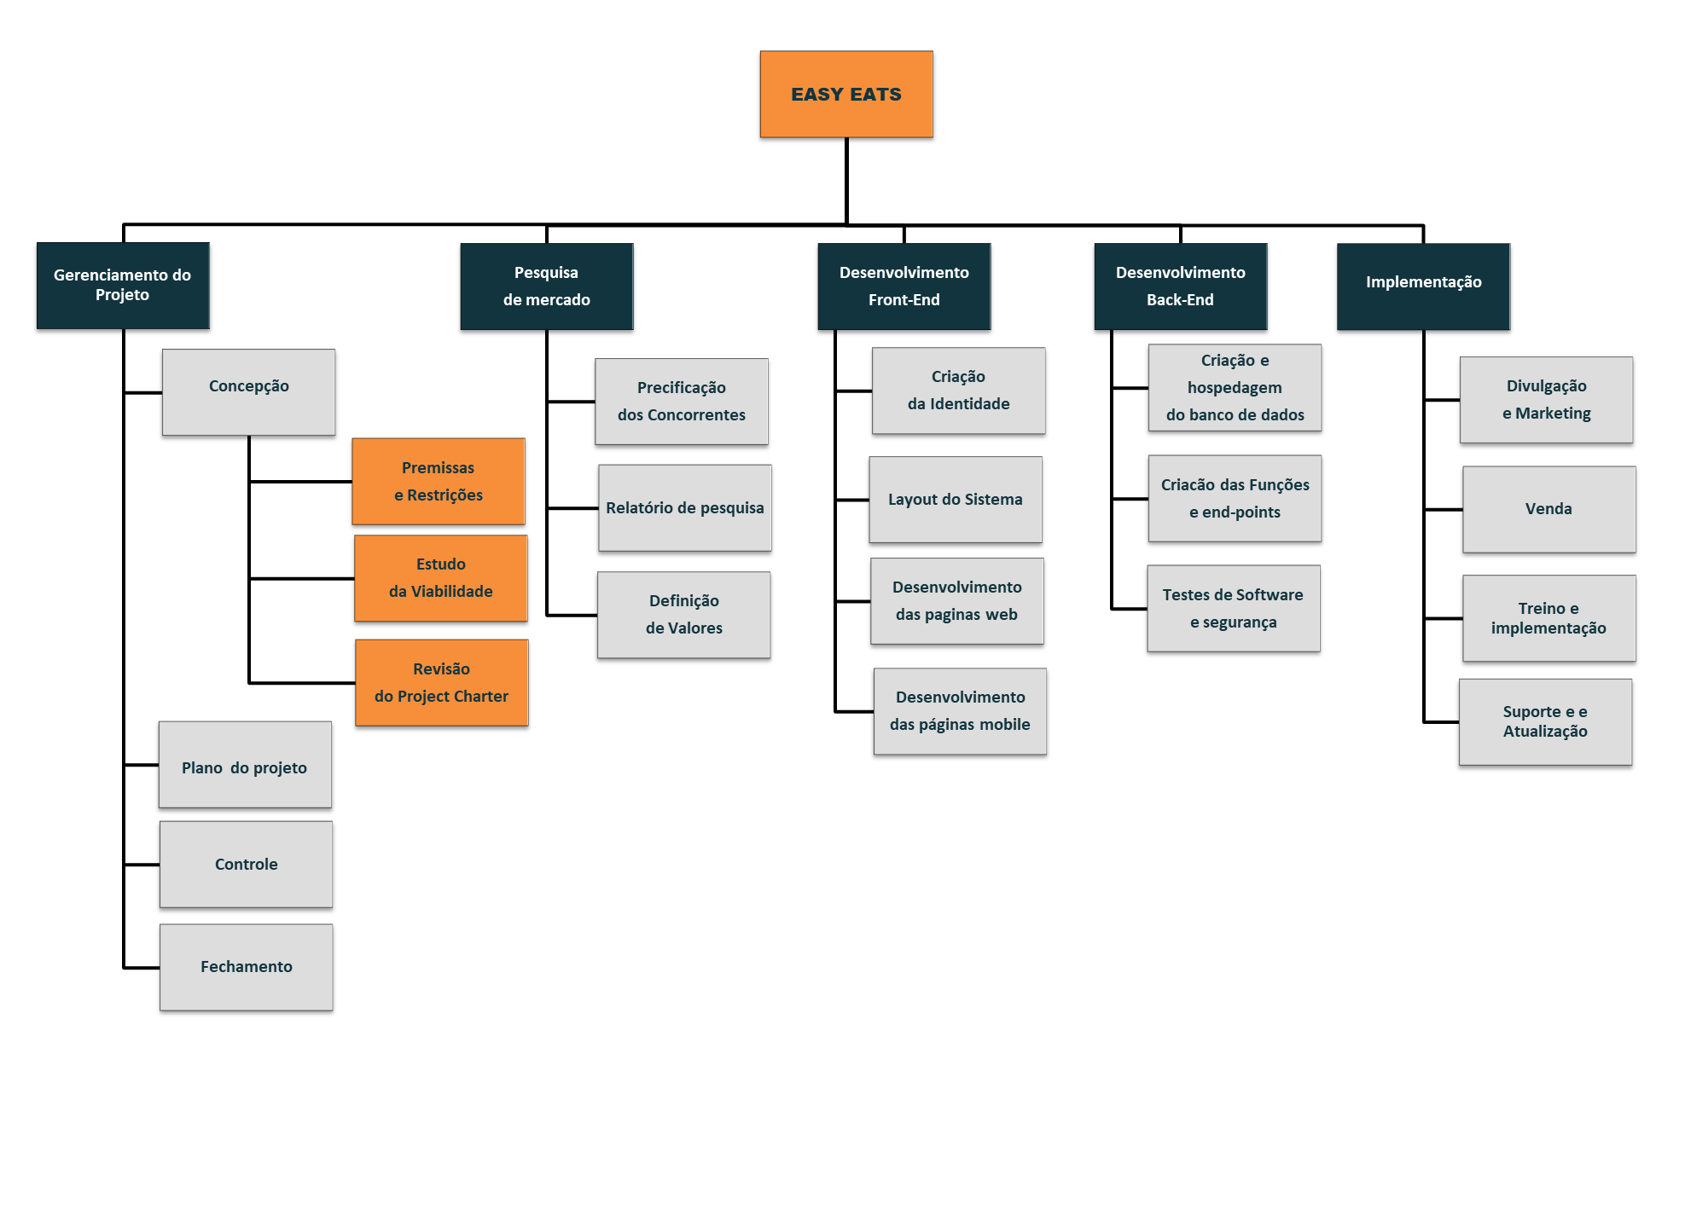
4. Plano de ação detalhado da WBS (gráfico)

Método determinístico
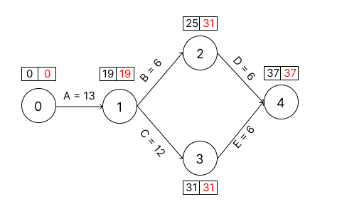
ID | Atividade | Dependência | Duração (Semanas) | ti | Ti
A | Gerenciamento do Projeto | Não | 13
B | Pesquisa de Mercado | Gerenciamento do Projeto | 6
C | Desenvolvimento do Front-End | Gerenciamento do Projeto | 12
D | Desenvolvimento Back-End | Desenvolvimento do Front-End | 6
E | Implementação | Desenvolvimento do Front-End/ Desenvolvimento do Back-End | 6

Status
Períodos | No Período (R$) |  | Acumulado (R$) |  | Desvio (R$) | Desvio %
Mês | Orçado | Realizado | Orçado | Realizado | Diferença dos realizados
0 | 0 | 0 | 0 | 0 | 0
1 | 42,300 | 42,300 | 42,300 | 42,300 | 0 | 0%
2 | 46,530 | 46,530 | 88,830 | 88,830 | 0 | 0%
3 | 51,183 | 51,183 | 140,013 | 140,013 | 0 | 0%
4 | 56,301 | 56,301 | 196,314 | 196,314 | 0 | 0%
5 | 61,931 | 61,931 | 258,246 | 258,246 | 0 | 0%
Total | 258,246 | 258,246
Saldo Final | 0

Plano básico de comunicação
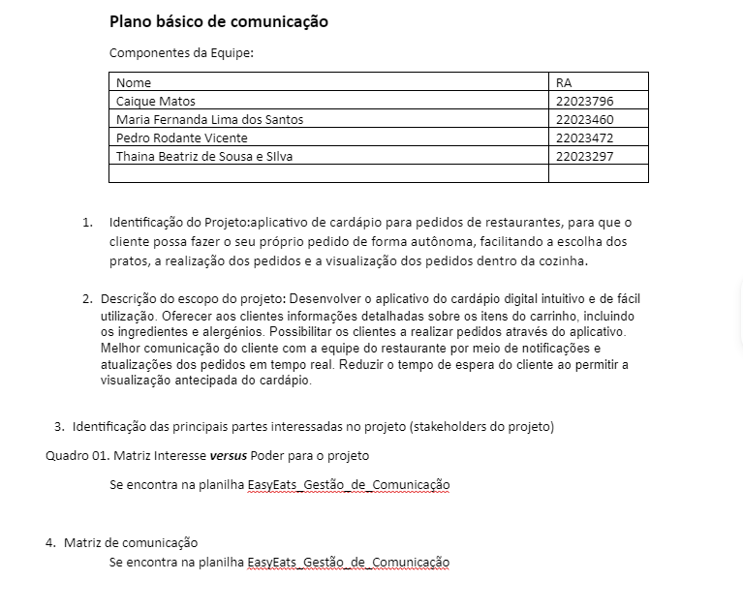

Gestão de RH
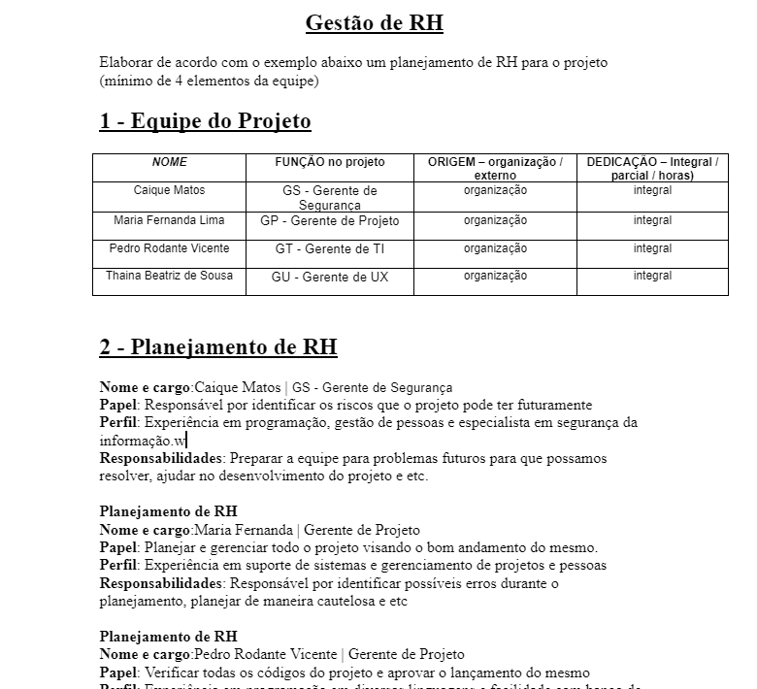

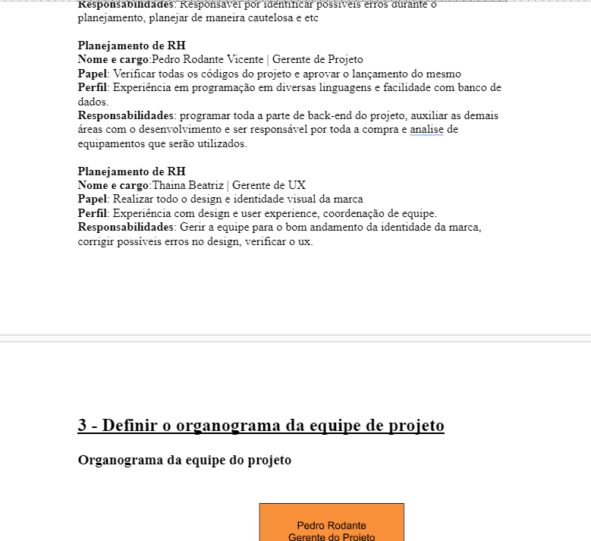

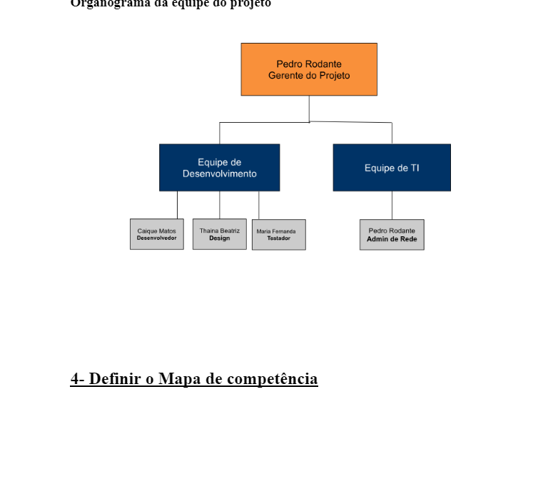

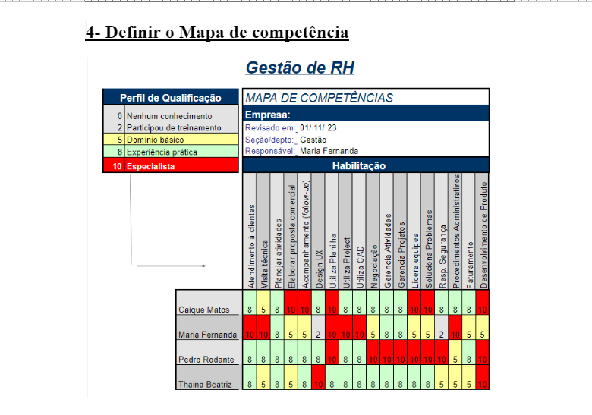

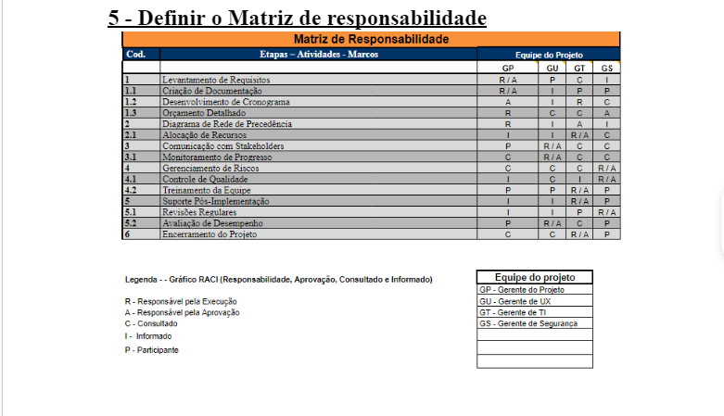

Organograma
Pedro Rodante
Gerente do Projeto
Equipe de Desenvolvimento
Equipe de TI
Caique Matos
Desenvolvedor
Thaina Beatriz
Design
Maria Fernanda
Testador
Pedro Rodante
Admin de Rede

